SINALOA
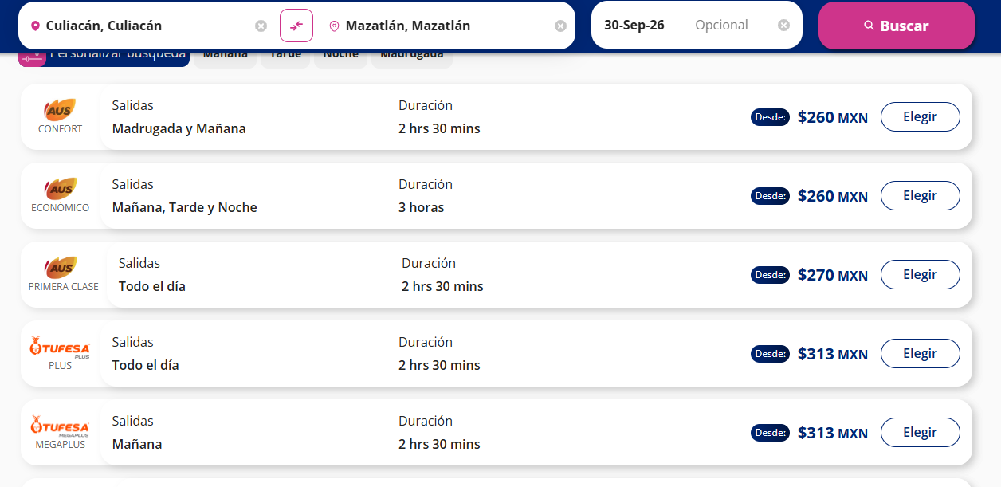
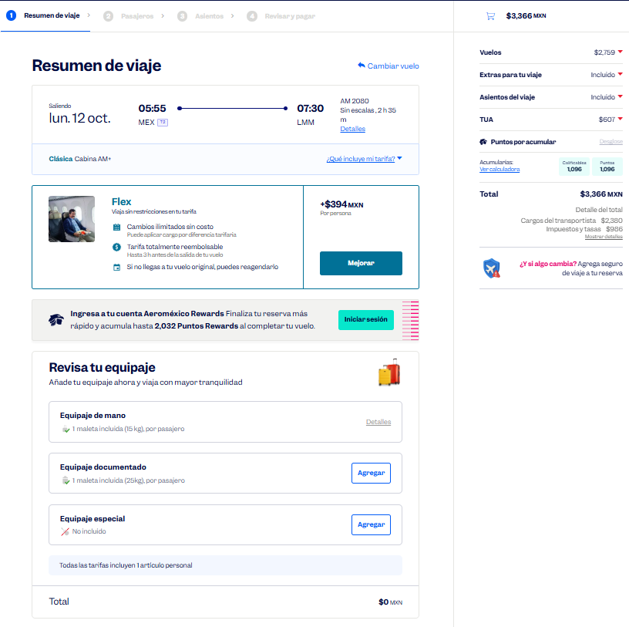
 |  |  |  |  |  |  |  |  |  |  |  |  |  |  |  |  |  |  | Solicitud de Viáticos

 |  |  |  |  |  |  |  |  |  |  |  |  |  |  |  |  | Fecha: | OCTUBRE
Nombre del solicitante: |  |  |  | CÉSAR GARCÍA |  |  |  |  |  | Puesto: | ESPECIALISTA DE PRODUCTOS |  |  |  | Gerencia: | Educacion Medica

No. | Fecha del viaje | Origen |  | Destino |  |  |  | Objetivo del viaje
1 | 12/10/2026 AL 14/10/2026 | CDMX |  | LOS MOCHIS GUASAVE CULIACÁN MAZATLÁN |  |  |  | IMPARTICIÓN DE TALLERES MÉDICOS PARA FORTALECER LA MARCA; REALIZAR DEMOSTRACIONES DE LAS BUENAS PRÁCTICAS EN EL USO DE LOS PRODUCTOS; RESOLVER DUDAS; ENTREVISTARSE CON EL JEFE DEL SERVICIO EN EL HOSPITAL REGIONAL LOS MOCHIS , HOSPITAL REGIONAL GUASAVE , HOSPITAL GENERAL CULIACAN , HOSPITAL CIVIL CULIACAN , HOSPITAL DE LA MUJER CULIACAN , HOSPITAL GENERAL MAZATLAN .

¿Requiere compra de boleto para transporte? |  |  |  |  |  |  |  |  |  | Si | X |  | No |  |  | Auto propio

No | Fecha de salida | Tipo de transporte |  |  |  | Origen |  |  |  |  | Horario de salida |  | Destino |  |  |  | Horario de llegada
1 | 2026-10-12 | AVION |  |  |  | CDMX |  |  |  |  | 5:00:00 |  | LOS MOCHIS |  |  |  | 7:00:00 |  |  | $3,366.00
2 | 2026-10-12 | AUTOBUS |  |  |  | MOCHIS |  |  |  |  | 10:00:00 |  | GUASAVE |  |  |  | 12:00:00 |  |  | $323.00
3 | 2026-10-12 | AUTOBUS |  |  |  | GUASAVE |  |  |  |  | 16:00:00 |  | CULIACAN |  |  |  | 18:00:00 |  |  | $444.00
4 | 2026-10-13 | AUTOBUS |  |  |  | CULIACAN |  |  |  |  | 17:00:00 |  | MAZATLAN |  |  |  | 20:00:00 |  |  | $313.00
4 | 2026-10-14 | AVION |  |  |  | MAZATLAN |  |  |  |  | 11:00:00 |  | CDMX |  |  |  | 14:00:00 |  |  | $3,175.00
 |  |  |  |  |  |  |  |  |  |  |  |  |  |  |  |  | .

Hospedaje |  |  |  | Si |  | x |  |  |  | No

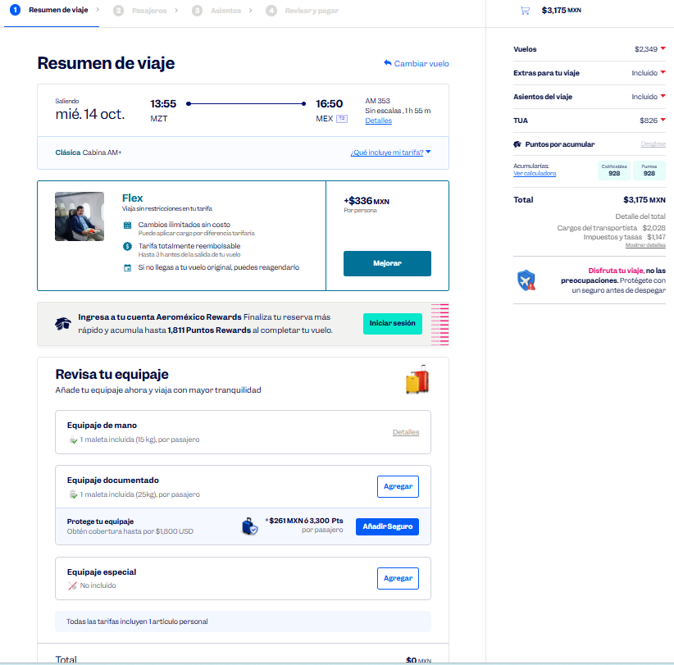
No | Fecha |  |  |  |  | Número de noches |  | Lugar
 | Entrada |  | Salida
1 | 2026-10-12 |  | 2026-10-14 |  |  | 2 |  | SINALOA

Desglose uso de Taxis
Fecha |  | No. de Taxis |  |  | Recorrido de Taxis
 |  |  |  |  | Origen |  |  |  |  |  |  | Destino
2026-10-12 |  | 1 |  |  | CASA |  |  |  |  |  |  | AICM |  |  |  |  |  |  |  | $350.00
 |  | 2 |  |  | AEROPUERTO DE LOS MOCHIS |  |  |  |  |  |  | HGR LOS MOCHIS |  |  |  |  |  |  |  | $500.00
 |  | 3 |  |  | HGR LOS MOCHIS |  |  |  |  |  |  | EST. DE AUTOBUSES DE LOS MOCHIS |  |  |  |  |  |  |  | $150.00
 |  | 4 |  |  | ESTACIÓN DE AUTOBUSES DE GUASAVE |  |  |  |  |  |  | HGR GUASAVE |  |  |  |  |  |  |  | $150.00
 |  | 5 |  |  | HGR GUASAVE |  |  |  |  |  |  | ESTACIÓN DE AUTOBUSES DE GUASAVE |  |  |  |  |  |  |  | $150.00
 |  | 6 |  |  | ESTACIÓN DE AUTOBUSES DE CULIACÁN |  |  |  |  |  |  | HOTEL |  |  |  |  |  |  |  | $150.00

2026-10-13 |  | 1 |  |  | HOTEL |  |  |  |  |  |  | HGR CULIACÁN |  |  |  |  |  |  |  | $150.00
 |  | 2 |  |  | HGR CULIACÁN |  |  |  |  |  |  | H. CIVIL DE CULIACÁN |  |  |  |  |  |  |  | $150.00
 |  | 3 |  |  | H. CIVIL DE CULIACÁN |  |  |  |  |  |  | H. DE LA MUJER CULIACÁN |  |  |  |  |  |  |  | $150.00
 |  | 4 |  |  | H. DE LA MUJER CULIACÁN |  |  |  |  |  |  | ESTACIÓN DE AUTOBUSES DE CULIACÁN |  |  |  |  |  |  |  | $150.00
 |  | 5 |  |  | ESTACIÓN DE AUTOBUSES DE MAZATLÁN |  |  |  |  |  |  | HOTEL |  |  |  |  |  |  |  | $150.00

2026-10-14 |  | 1 |  |  | HOTEL |  |  |  |  |  |  | HGR MAZATLÁN |  |  |  |  |  |  |  | $150.00
 |  | 2 |  |  | HGR MAZATLÁN |  |  |  |  |  |  | AEROPUERTO DE MAZATLÁN |  |  |  |  |  |  |  | $500.00
 |  | 3 |  |  | AICM |  |  |  |  |  |  | CASA |  |  |  |  |  |  |  | $400.00

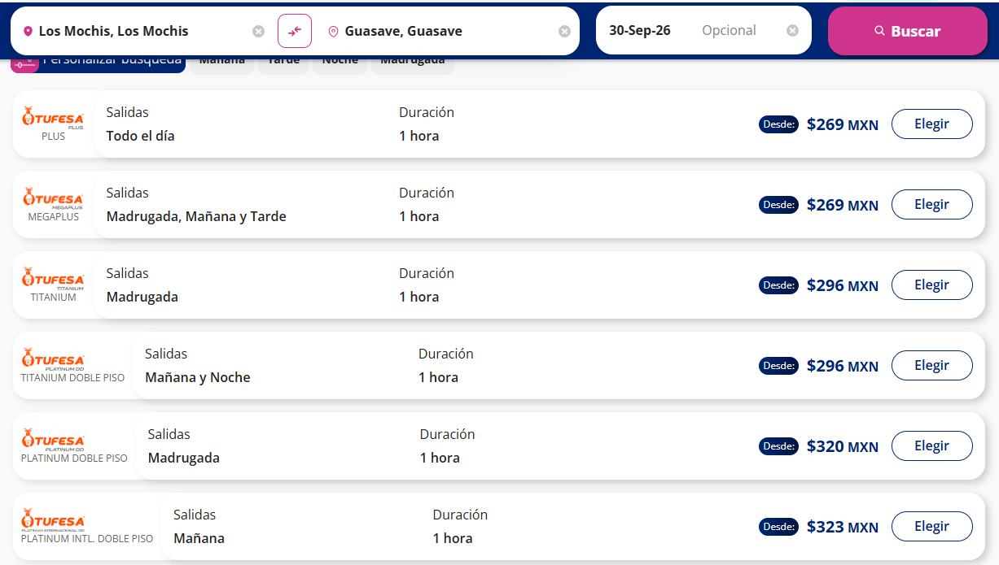
 |  | PUESTO |  |  |  |  |  |  | NOMBRE |  |  |  |  | FIRMA |  |  | FECHA
ELABORÓ |  | AUXILIAR ADMINISTRATIVO |  |  |  |  |  |  | Lesly Isamar Zendejas Araiza |  |  |  |  | Lesly Zendejas |  |  | 2026-09-15
ELABORÓ |  | COORDINADOR DE EDUCACIÓN MÉDICA |  |  |  |  |  |  | DANIEL PADILLA |  |  |  |  |  |  |  | 2026-09-17
AUTORIZÓ |  | AUXILIAR DE COMPRAS |  |  |  |  |  |  | Adriana Arredondo Ortiz

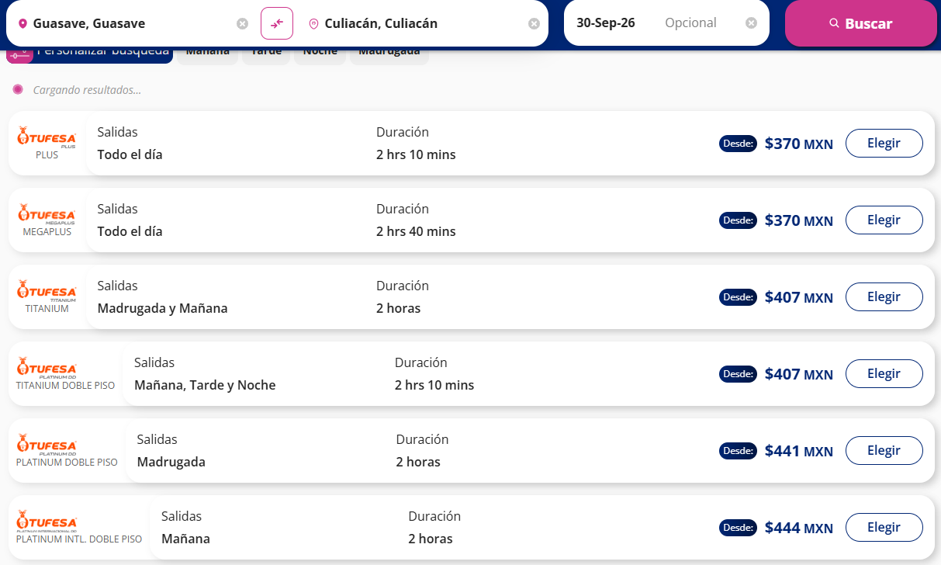

 | ASK-ADM-FOR-007 |  |  |  |  |  | Versió:01 |  | Prohibida su reproducción no autorizada |  |  |  |  |  |  |  |  | Página 1 de 1

OAXACA
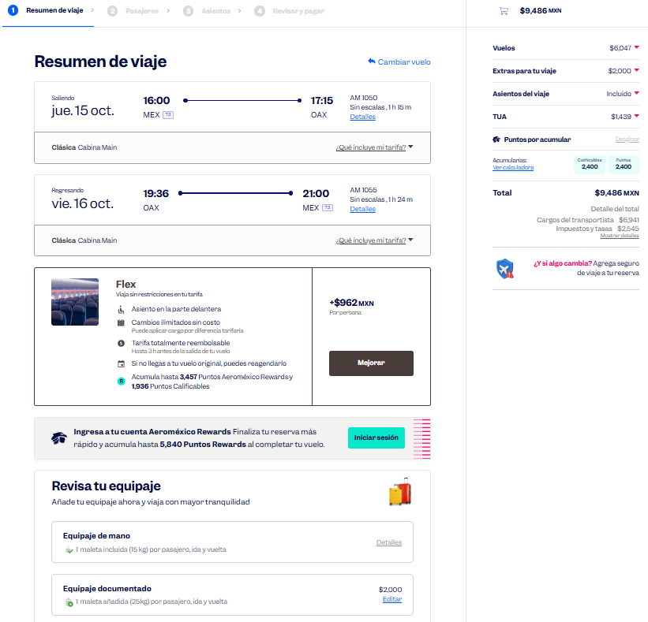
 |  |  |  |  |  |  |  |  |  |  |  |  |  |  |  |  |  |  | Solicitud de Viáticos

 |  |  |  |  |  |  |  |  |  |  |  |  |  |  |  |  | Fecha: | OCTUBRE
Nombre del solicitante: |  |  |  | CÉSAR GARCÍA |  |  |  |  |  | Puesto: | Especialista de Educación Médica |  |  |  | Gerencia: | Educacion Medica

No. | Fecha del viaje | Origen |  | Destino |  |  |  | Objetivo del viaje
1 | 15/10/2026 AL 16/10/2026 | CDMX |  | OAXACA |  |  |  | IMPARTICIÓN DE TALLERES MÉDICOS PARA FORTALECER LA MARCA; REALIZAR DEMOSTRACIONES DE LAS BUENAS PRÁCTICAS EN EL USO DE LOS PRODUCTOS; RESOLVER DUDAS; ENTREVISTARSE CON EL JEFE DEL SERVICIO EN Hospital de Especialidades de Oaxaca

¿Requiere compra de boleto para transporte? |  |  |  |  |  |  |  |  |  | Si | X |  | No |  |  | Auto propio

No | Fecha de salida | Tipo de transporte |  |  |  | Origen |  |  |  |  | Horario de salida |  | Destino |  |  |  | Horario de llegada
1 | 2026-10-15 | AVIÓN |  |  |  | CDMX |  |  |  |  | 15:00:00 |  | OAXACA |  |  |  | 17:00:00 |  |  | $9,486.00
2 | 2026-10-16 | AVIÓN |  |  |  | OAXACA |  |  |  |  | 16:00:00 |  | CDMX |  |  |  | 18:00:00

Hospedaje |  |  |  | Si |  | X |  |  |  | No

No | Fecha |  |  |  |  | Número de noches |  | Lugar
 | Entrada |  | Salida
1 | 2026-10-15 |  | 2026-10-16 |  |  | 1 |  | OAXACA
 | .

Desglose uso de Taxis
Fecha |  | No. de Taxis |  |  | Recorrido de Taxis
 |  |  |  |  | Origen |  |  |  |  |  |  | Destino
2026-10-15 |  | 1 |  |  | CASA |  |  |  |  |  |  | AICM |  |  |  |  |  |  |  | $400.00
 |  | 2 |  |  | AEROPUERTO DE OAXACA |  |  |  |  |  |  | HOTEL |  |  |  |  |  |  |  | $550.00

2026-10-16 |  | 1 |  |  | HOTEL |  |  |  |  |  |  | H. E. DE OAXACA |  |  |  |  |  |  |  | $120.00
 |  | 2 |  |  | H. E. DE OAXACA |  |  |  |  |  |  | AEROPUERTO DE OAXACA |  |  |  |  |  |  |  | $550.00
 |  | 3 |  |  | AICM |  |  |  |  |  |  | CASA |  |  |  |  |  |  |  | $400.00

 |  | PUESTO |  |  |  |  |  |  | NOMBRE |  |  |  |  | FIRMA |  |  | FECHA
ELABORÓ |  | AUXILIAR ADMINISTRATIVO |  |  |  |  |  |  | Lesly Isamar Zendejas Araiza |  |  |  |  | Lesly Zendejas |  |  | 2026-09-15
ELABORÓ |  | COORDINADOR DE EDUCACIÓN MÉDICA |  |  |  |  |  |  | DANIEL PADILLA |  |  |  |  |  |  |  | 2026-09-17
AUTORIZÓ |  | AUXILIAR DE COMPRAS |  |  |  |  |  |  | Adriana Arredondo Ortiz

 | ASK-ADM-FOR-007 |  |  |  |  |  | Versió:01 |  | Prohibida su reproducción no autorizada |  |  |  |  |  |  |  |  | Página 1 de 1

TAMAULIPAS
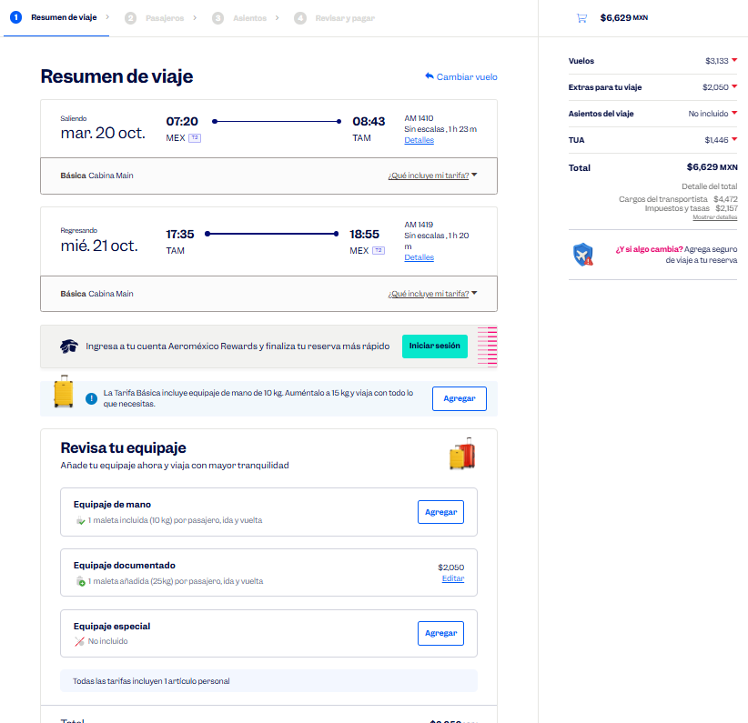
 |  |  |  |  |  |  |  |  |  |  |  |  |  |  |  |  |  |  | Solicitud de Viáticos

 |  |  |  |  |  |  |  |  |  |  |  |  |  |  |  |  | Fecha: | OCTUBRE
Nombre del solicitante: |  |  |  | CESAR GARCIA |  |  |  |  |  | Puesto: | Especialista de productos |  |  |  | Gerencia: | Educacion Medica

No. | Fecha del viaje | Origen |  | Destino |  |  |  | Objetivo del viaje
1 | 20/10/2026 al 21/10/2026 | CDMX |  | TAMPICO |  |  |  | IMPARTICIÓN DE TALLERES MÉDICOS PARA FORTALECER LA MARCA; REALIZAR DEMOSTRACIONES DE LAS BUENAS PRÁCTICAS EN EL USO DE LOS PRODUCTOSHOSPITAL REGIONAL CD MADERO, H. CIVIL DE CD. MADERO, H. G. DE CD. MADERO.

¿Requiere compra de boleto para transporte? |  |  |  |  |  |  |  |  |  | Si | X |  | No |  |  | Auto propio

No | Fecha de salida | Tipo de transporte |  |  |  | Origen |  |  |  |  | Horario de salida |  | Destino |  |  |  | Horario de llegada
1 | 2026-10-20 | AVION |  |  |  | CDMX |  |  |  |  | 6:00:00 |  | TAMPICO |  |  |  | 9:00:00 |  |  | $6,629.00
2 | 2026-10-21 | AVION |  |  |  | TAMPICO |  |  |  |  | 17:00:00 |  | CDMX |  |  |  | 19:00:00
 |  |  |  |  |  |  |  |  |  |  |  |  |  |  |  |  | .

Hospedaje |  |  |  | Si |  | X |  |  |  | No

No | Fecha |  |  |  |  | Número de noches |  | Lugar
 | Entrada |  | Salida
1 | 2026-10-20 |  | 2026-10-21 |  |  | 1 |  | TAMPICO

Desglose uso de Taxis
Fecha |  | No. de Taxis |  |  | Recorrido de Taxis
 |  |  |  |  | Origen |  |  |  |  |  |  | Destino
2026-10-20 |  | 1 |  |  | CASA |  |  |  |  |  |  | AICM |  |  |  |  |  |  |  | $350.00
 |  | 2 |  |  | AEROPUERTO DE TAMPICO |  |  |  |  |  |  | H. CIVIL DE CD. MADERO |  |  |  |  |  |  |  | $550.00
 |  | 3 |  |  | H. CIVIL DE CD. MADERO |  |  |  |  |  |  | H. G. DE CD. MADERO |  |  |  |  |  |  |  | $150.00
 |  | 4 |  |  | H. G. DE CD. MADERO |  |  |  |  |  |  | HOTEL |  |  |  |  |  |  |  | $150.00

2026-10-21 |  | 1 |  |  | HOTEL |  |  |  |  |  |  | H. REGIONAL DE CD. MADERO |  |  |  |  |  |  |  | $150.00
 |  | 2 |  |  | H. REGIONAL DE CD. MADERO |  |  |  |  |  |  | AEROPUERTO DE TAMPICO |  |  |  |  |  |  |  | $550.00
 |  | 3 |  |  | AICM |  |  |  |  |  |  | CASA |  |  |  |  |  |  |  | $400.00

 |  | PUESTO |  |  |  |  |  |  | NOMBRE |  |  |  |  | FIRMA |  |  | FECHA
ELABORÓ |  | AUXILIAR ADMINISTRATIVO |  |  |  |  |  |  | Lesly Isamar Zendejas Araiza |  |  |  |  | Lesly Zendejas |  |  | 2026-09-16
ELABORÓ |  | COORDINADOR DE EDUCACIÓN MÉDICA |  |  |  |  |  |  | DANIEL PADILLA |  |  |  |  |  |  |  | 2026-09-17
AUTORIZÓ |  | AUXILIAR DE COMPRAS |  |  |  |  |  |  | Adriana Arredondo Ortiz

 | ASK-ADM-FOR-007 |  |  |  |  |  | Versió:01 | x | Prohibida su reproducción no autorizada |  |  |  |  |  |  |  |  | Página 1 de 1

 |  |  |  |  |  |  |  |  |  |  |  |  |  |  |  |  |  |  |  |  | :

VILLA TUX
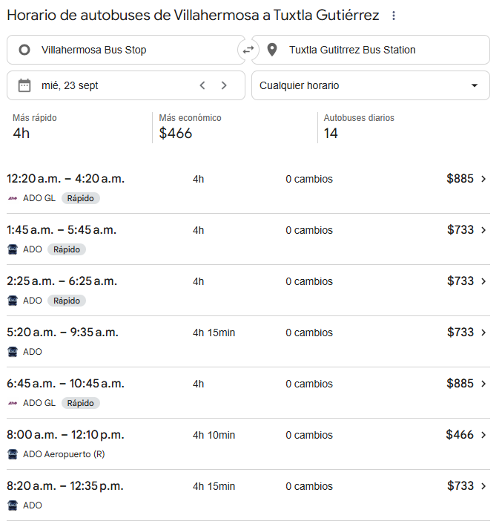
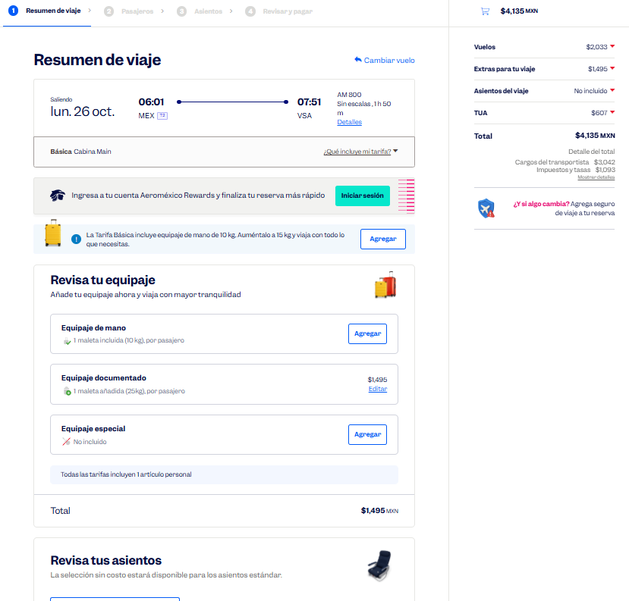
 |  |  |  |  |  |  |  |  |  |  |  |  |  |  |  |  |  |  | Solicitud de Viáticos

 |  |  |  |  |  |  |  |  |  |  |  |  |  |  |  |  | Fecha: | OCTUBRE
Nombre del solicitante: |  |  |  | CÉSAR GARCÍA |  |  |  |  |  | Puesto: | Especialista de productos |  |  |  | Gerencia: | Educacion Medica

No. | Fecha del viaje | Origen |  | Destino |  |  |  | Objetivo del viaje
1 | 26/10/2026 AL 27/10/2026 | CDMX |  | VILLAHERMOSA TUXTLA |  |  |  | IMPARTICIÓN DE TALLERES MÉDICOS PARA FORTALECER LA MARCA; REALIZAR DEMOSTRACIONES DE LAS BUENAS PRÁCTICAS EN EL USO DE LOS PRODUCTOS; Hospital de alta especialidad de la mujer ,Hospital general Dr Juan Graham Cassasus ,Hospital regional de Pemex , HOSPITAL ISSSTE TABASCO , /Hospital Dr Pascasio Gamboa , Hospital Dr Gomez Maza , Hospital de altas especilidades pediatricas

¿Requiere compra de boleto para transporte? |  |  |  |  |  |  |  |  |  | Si | X |  | No |  |  | Auto propio

No | Fecha de salida | Tipo de transporte |  |  |  | Origen |  |  |  |  | Horario de salida |  | Destino |  |  |  | Horario de llegada
1 | 2026-10-26 | AVION |  |  |  | CDMX |  |  |  |  | 6:00:00 |  | VILLAHERMOSA |  |  |  | 8:00:00 |  |  | $4,135.00
2 | 2026-10-26 | AUTOBUS |  |  |  | VILLAHERMOSA |  |  |  |  | 17:00:00 |  | TUXTLA |  |  |  | 21:00:00 |  |  | $733.00
3 | 2026-10-27 | AVIÓN |  |  |  | TUXTLA |  |  |  |  | 16:00:00 |  | CDMX |  |  |  | 19:00:00 |  |  | $3,939.00

Hospedaje |  |  |  | Si |  | x |  |  |  | No

No | Fecha |  |  |  |  | Número de noches |  | Lugar
 | Entrada |  | Salida
1 | 2026-10-26 |  | 2026-10-27 |  |  | 1 |  | VILLA TUXTLA

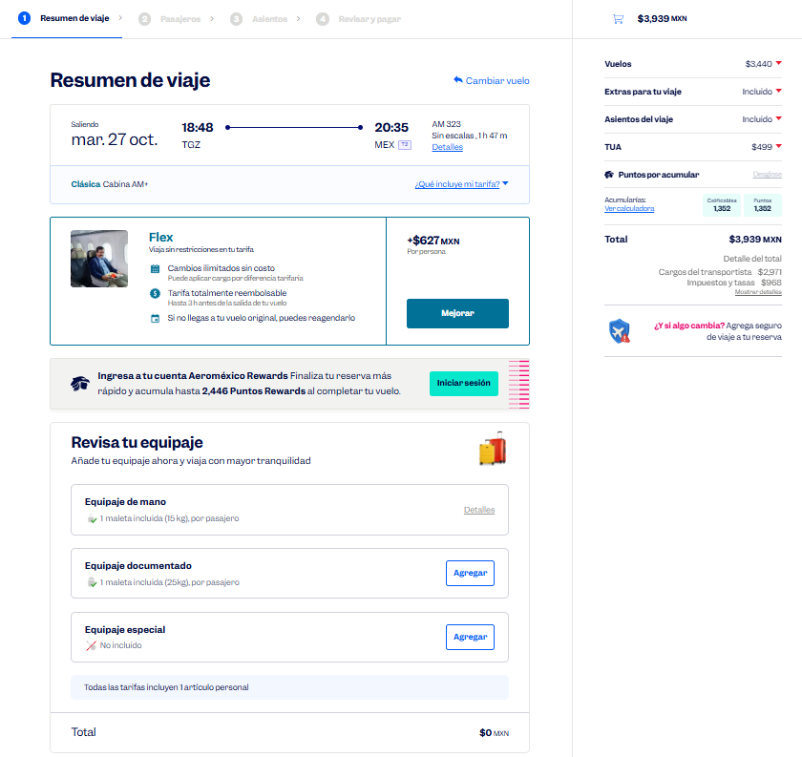
Desglose uso de Taxis
Fecha |  | No. de Taxis |  |  | Recorrido de Taxis
 |  |  |  |  | Origen |  |  |  |  |  |  | Destino
2026-10-26 |  | 1 |  |  | CASA |  |  |  |  |  |  | AICM |  |  |  |  |  |  |  | $350.00
 |  | 2 |  |  | AEROPUERTO DE VILLAHERMOSA |  |  |  |  |  |  | HAE PEDIÁTRICAS |  |  |  |  |  |  |  | $450.00
 |  | 3 |  |  | HAE PEDIÁTRICAS |  |  |  |  |  |  | H. G. DR. JUAN GRAHAM CASSAUS |  |  |  |  |  |  |  | $120.00
 |  | 4 |  |  | H. G. DR. JUAN GRAHAM CASSAUS |  |  |  |  |  |  | H. R. PÉMEX |  |  |  |  |  |  |  | $120.00
 |  | 5 |  |  | H. R. PÉMEX |  |  |  |  |  |  | ISSSTE TABASCO |  |  |  |  |  |  |  | $120.00
 |  | 6 |  |  | ISSSTE TABASCO |  |  |  |  |  |  | ESTACIÓN DE AUTOBUSES DE VILLAHERMOSA |  |  |  |  |  |  |  | $120.00
 |  | 7 |  |  | ESTACIÓN DE AUTOBUSES DE TUXTLA |  |  |  |  |  |  | HOTEL |  |  |  |  |  |  |  | $120.00

2026-10-27 |  | 1 |  |  | HOTEL |  |  |  |  |  |  | H. DR. PASCASIO GAMBOA |  |  |  |  |  |  |  | $120.00
 |  | 2 |  |  | H. DR. PASCASIO GAMBOA |  |  |  |  |  |  | H. DR. GÓMEZ MAZA |  |  |  |  |  |  |  | $120.00
 |  | 3 |  |  | H. DR. GÓMEZ MAZA |  |  |  |  |  |  | H. A. E. PEDIÁTRICAS |  |  |  |  |  |  |  | $120.00
 |  | 4 |  |  | H. A. E. PEDIÁTRICAS |  |  |  |  |  |  | AEROPUERTO DE TUXTLA |  |  |  |  |  |  |  | $450.00
 |  | 5 |  |  | AICM |  |  |  |  |  |  | CASA |  |  |  |  |  |  |  | $400.00

 |  | PUESTO |  |  |  |  |  |  | NOMBRE |  |  |  |  | FIRMA |  |  | FECHA
ELABORÓ |  | AUXILIAR ADMINISTRATIVO |  |  |  |  |  |  | Lesly Isamar Zendejas Araiza |  |  |  |  | Lesly Zendejas |  |  | 2026-09-16
ELABORÓ |  | COORDINADOR DE EDUCACIÓN MÉDICA |  |  |  |  |  |  | DANIEL PADILLA |  |  |  |  |  |  |  | 2026-09-17
AUTORIZÓ |  | AUXILIAR DE COMPRAS |  |  |  |  |  |  | Adriana Arredondo Ortiz

 | ASK-ADM-FOR-007 |  |  |  |  |  | Versió:01 |  | Prohibida su reproducción no autorizada |  |  |  |  |  |  |  |  | Página 1 de 1

VERACRUZ
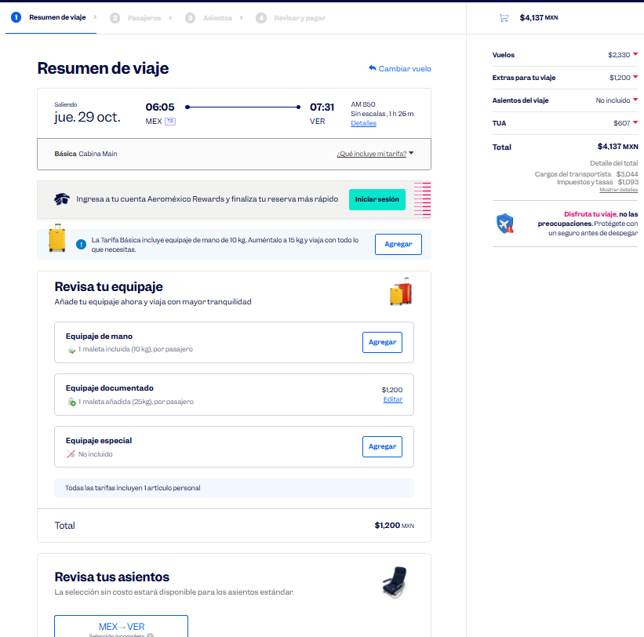
 |  |  |  |  |  |  |  |  |  |  |  |  |  |  |  |  |  |  | Solicitud de Viáticos

 |  |  |  |  |  |  |  |  |  |  |  |  |  |  |  |  | Fecha: | OCTUBRE
Nombre del solicitante: |  |  |  | CÉSAR GARCÍA |  |  |  |  |  | Puesto: | Especialista de productos |  |  |  | Gerencia: | Educacion Medica

No. | Fecha del viaje | Origen |  | Destino |  |  |  | Objetivo del viaje
1 | 29/10/2026 AL 30/10/2026 | CDMX |  | VERACRUZ XALAPA |  |  |  | IMPARTICIÓN DE TALLERES MÉDICOS PARA FORTALECER LA MARCA; REALIZAR DEMOSTRACIONES DE LAS BUENAS PRÁCTICAS EN EL USO DE LOS PRODUCTOS: Hospital de Alta Especialidad de Veracruz , Hospitañ Peditrico de Veracruz , Hospital regional de Pemex , Hospital CECAN , Hospital Regional de Xalapa Dr. Luis F. Nachón

¿Requiere compra de boleto para transporte? |  |  |  |  |  |  |  |  |  | Si | X |  | No |  |  | Auto propio

No | Fecha de salida | Tipo de transporte |  |  |  | Origen |  |  |  |  | Horario de salida |  | Destino |  |  |  | Horario de llegada
1 | 2026-10-29 | AVIÓN |  |  |  | CD. DE MX. |  |  |  |  | 6:00:00 |  | VERACRUZ |  |  |  | 8:00:00 |  |  | $4,137.00
2 | 2026-10-29 | AUTOBÚS |  |  |  | VERACRUZ |  |  |  |  | 15:00:00 |  | XALAPA |  |  |  | 17:00:00 |  |  | $180.00
3 | 2026-10-30 | AUTOBÚS |  |  |  | XALAPA |  |  |  |  | 12:00:00 |  | CDMX |  |  |  | 16:00:00 |  |  | $1,132.00

Hospedaje |  |  |  | Si |  | x |  |  |  | No

No | Fecha |  |  |  |  | Número de noches |  | Lugar
 | Entrada |  | Salida
1 | 2026-10-29 |  | 2026-10-30 |  |  | 1 |  | VERACRUZ

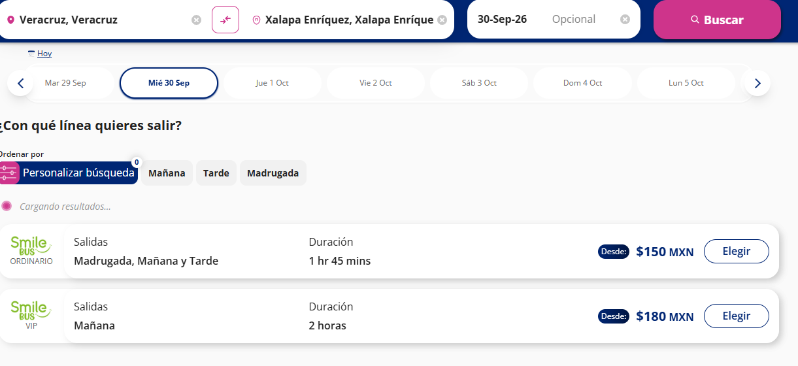
Desglose uso de Taxis
Fecha |  | No. de Taxis |  |  | Recorrido de Taxis
 |  |  |  |  | Origen |  |  |  |  |  |  | Destino
2026-10-29 |  | 1 |  |  | CASA |  |  |  |  |  |  | AICM |  |  |  |  |  |  |  | $350.00
 |  | 2 |  |  | AEROPUERTO DE VERACRUZ |  |  |  |  |  |  | HAE DE VERACRUZ |  |  |  |  |  |  |  | $500.00
 |  | 3 |  |  | HAE DE VERACRUZ |  |  |  |  |  |  | H. PEDIÁTRICO DE VERACRUZ |  |  |  |  |  |  |  | $120.00
 |  | 4 |  |  | H. PEDIÁTRICO DE VERACRUZ |  |  |  |  |  |  | H. REGIONAL DE PÉMEX |  |  |  |  |  |  |  | $120.00
 |  | 5 |  |  | H. REGIONAL DE PÉMEX |  |  |  |  |  |  | ESTACIÓN DE AUTOBUSES DE VERACRUZ |  |  |  |  |  |  |  | $120.00
 |  | 6 |  |  | ESTACIÓN DE AUTOBUSES DE XALAPA |  |  |  |  |  |  | HOTEL |  |  |  |  |  |  |  | $120.00

2026-10-30 |  | 1 |  |  | HOTEL |  |  |  |  |  |  | CECAN |  |  |  |  |  |  |  | $120.00
 |  | 2 |  |  | CECAN |  |  |  |  |  |  | H. R. DE XALAPA |  |  |  |  |  |  |  | $120.00
 |  | 3 |  |  | H. R. DE XALAPA |  |  |  |  |  |  | ESTACIÓN DE AUTOBUSES DE XALAPA |  |  |  |  |  |  |  | $120.00
 |  | 4 |  |  | ESTACIÓN DE AUTOBUSES DE LA CD. DE MX. |  |  |  |  |  |  | CASA |  |  |  |  |  |  |  | $400.00

 |  | PUESTO |  |  |  |  |  |  | NOMBRE |  |  |  |  | FIRMA |  |  | FECHA
ELABORÓ |  | AUXILIAR ADMINISTRATIVO |  |  |  |  |  |  | Lesly Isamar Zendejas Araiza |  |  |  |  | Lesly Zendejas |  |  | 2026-09-16
ELABORÓ |  | COORDINADOR DE EDUCACIÓN MÉDICA |  |  |  |  |  |  | DANIEL PADILLA |  |  |  |  |  |  |  | 2026-09-17
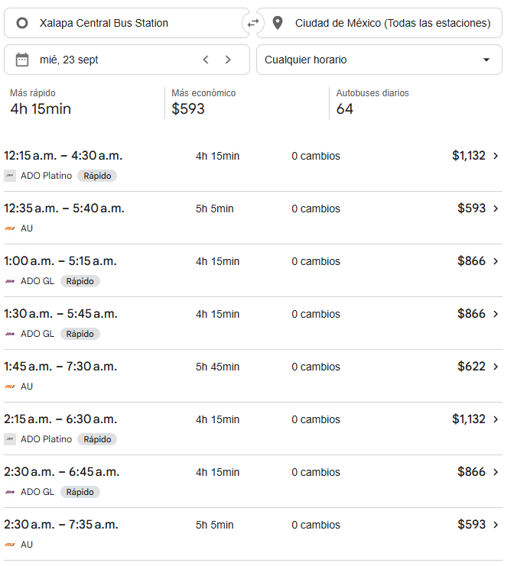
AUTORIZÓ |  | AUXILIAR DE COMPRAS |  |  |  |  |  |  | Adriana Arredondo Ortiz

 | ASK-ADM-FOR-007 |  |  |  |  |  | Versió:01 |  | Prohibida su reproducción no autorizada |  |  |  |  |  |  |  |  | Página 1 de 1

